20210407-07
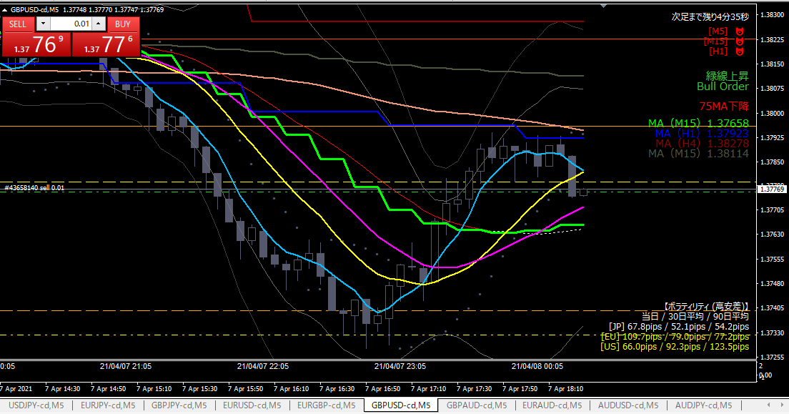
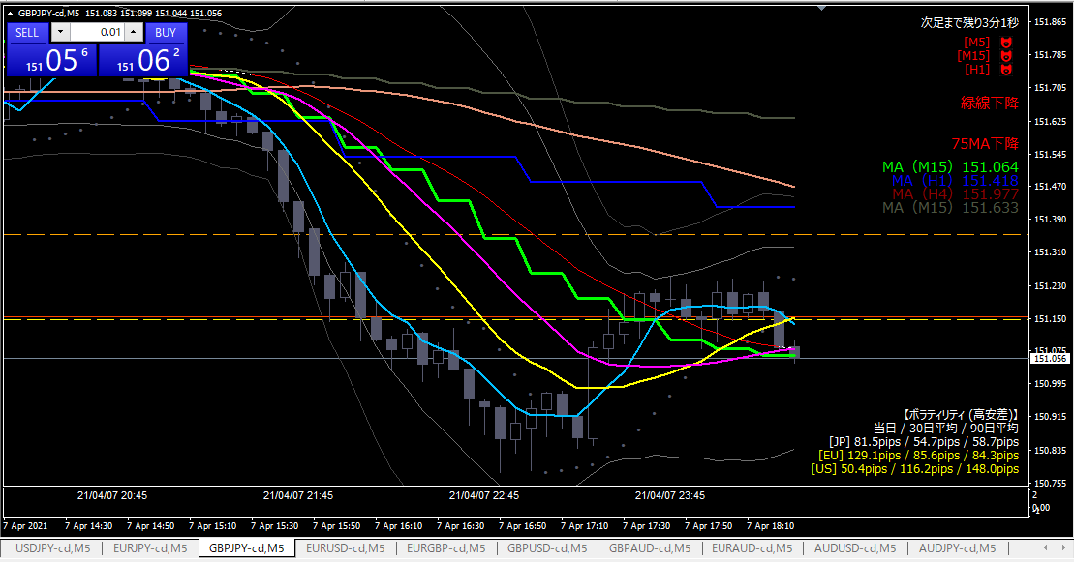

損切

ショート

利確

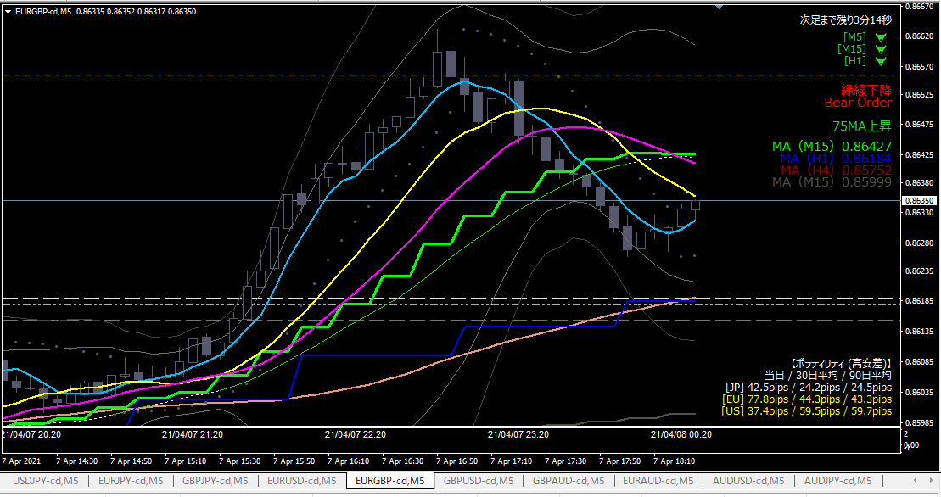
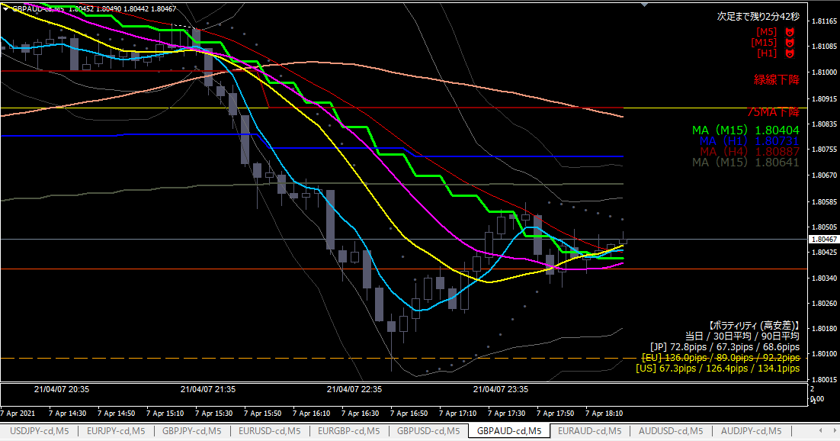

エントリー根拠
 | ポンドオージー以外は対ポンドに相関あり。ポンドの弱い側に一斉に動き始めたと判断。
 | 意識されているピボットを下に抜いた。

損切
 | ピボット（オレンジ水平線）を実体が超えたら。

利確
 | 直近安値と２本のピボットが重なっているところ。
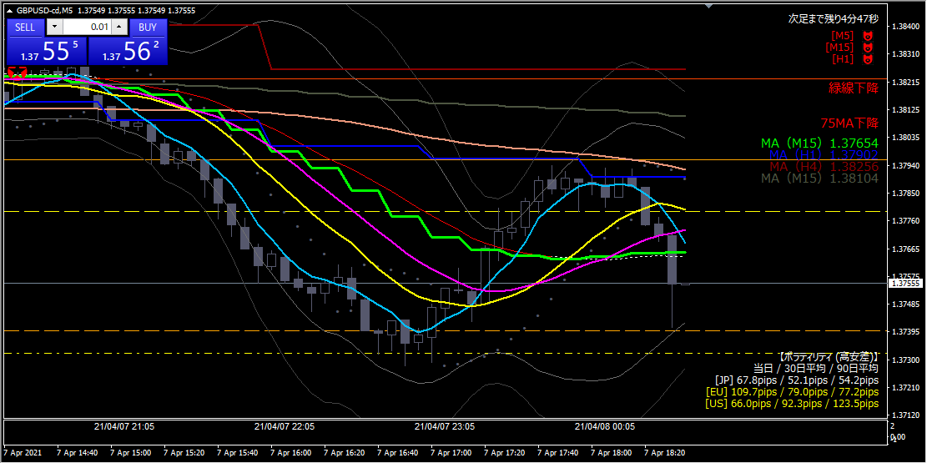

利確

利確根拠
 | 下落のがひと段落と判断した。

20210407-06
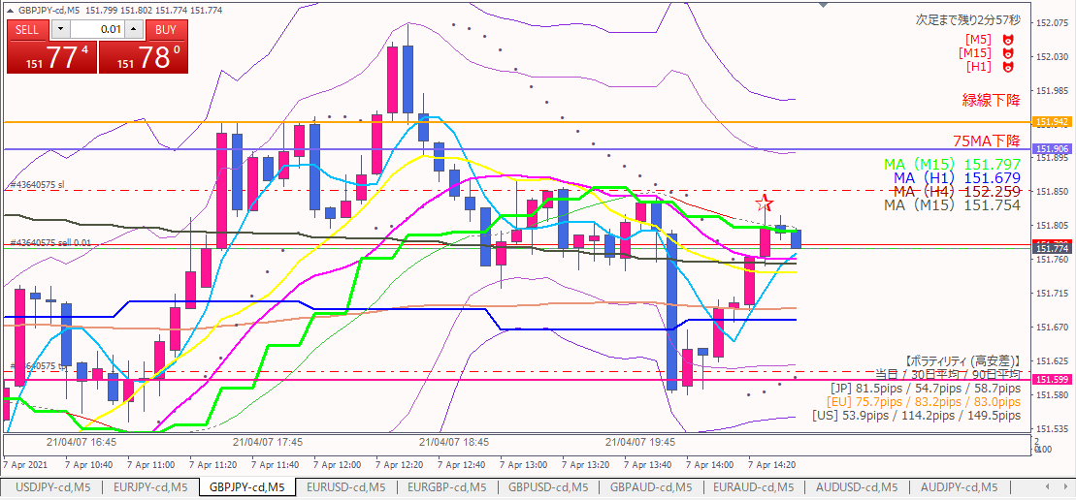

ショート

エントリー根拠
 | 15分MAタッチ。リスクリワードが良い。

損切
 | 15分MAを実体が超えたら。

利確
 | 前日安値付近

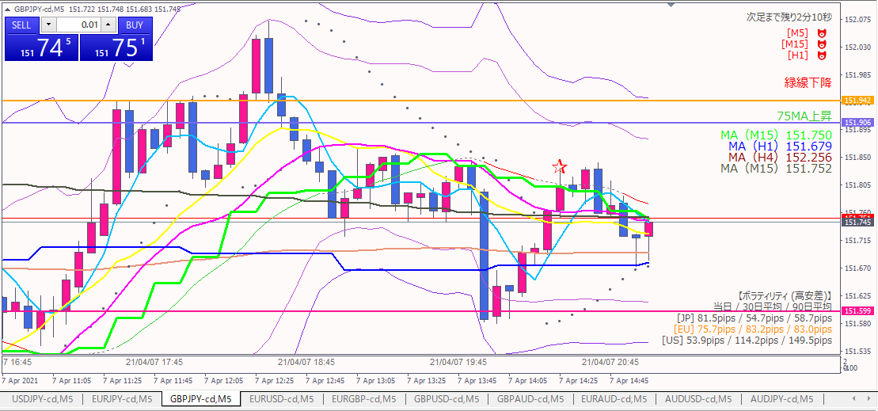

利確

利確
 | トレイリングストップに引っかかった。

20210407-05
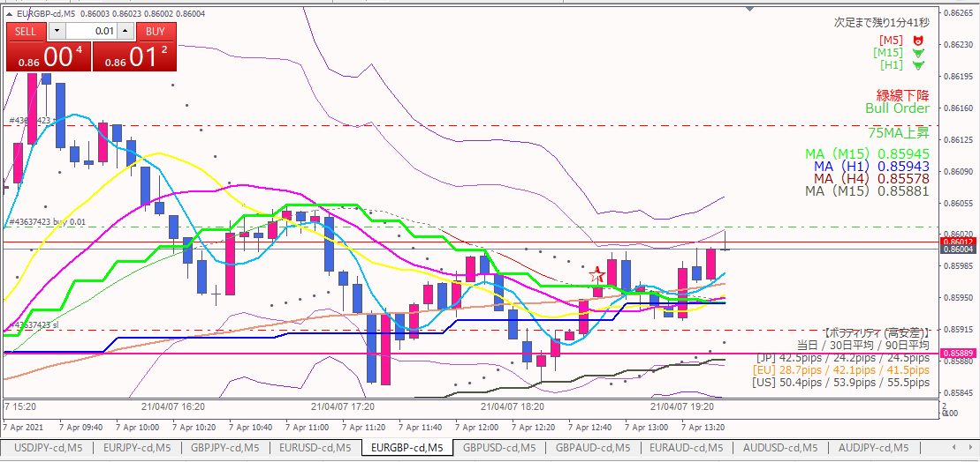

ロング

エントリー根拠
 | 下値切上げ、直近の抵抗線を超えた。

損切
 | 抵抗線の下へ実体が戻されたら。

利確
 | 上図参照

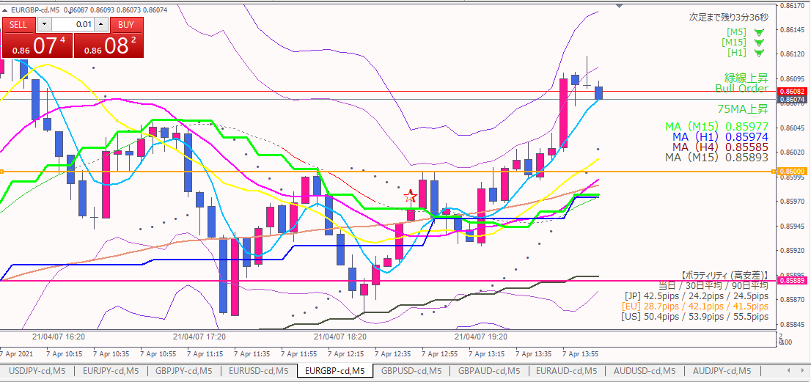

利確

利確根拠
 | 下がってきそうだったので。

20210407-04
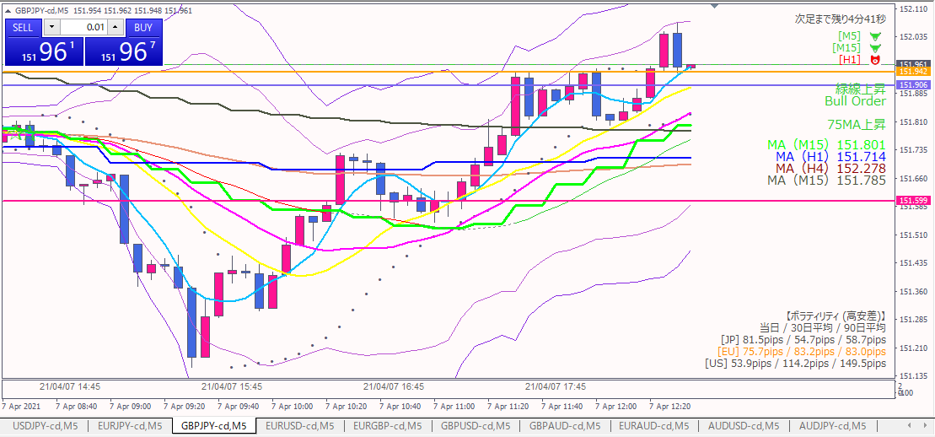
ロング

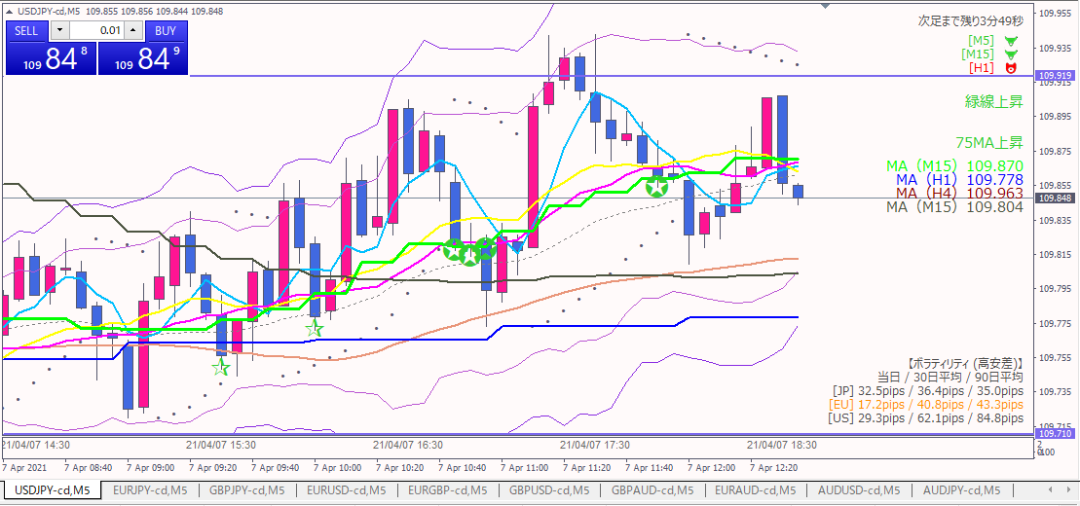
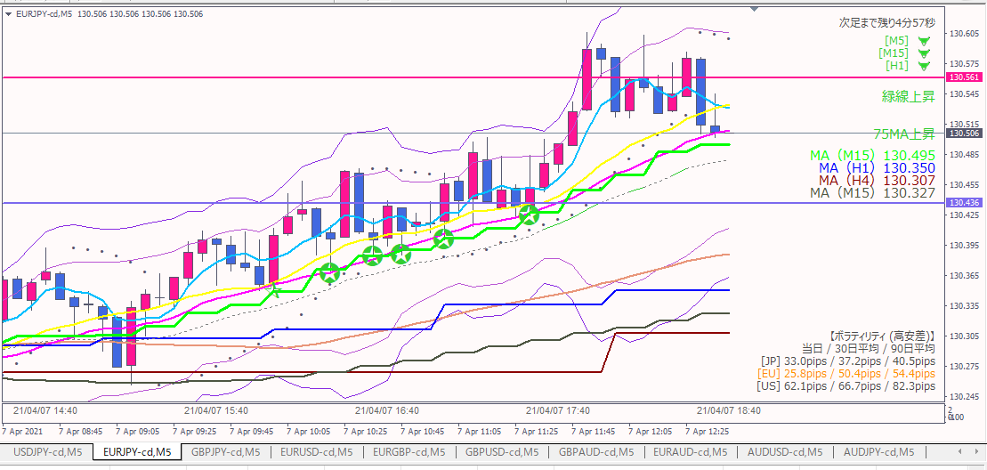
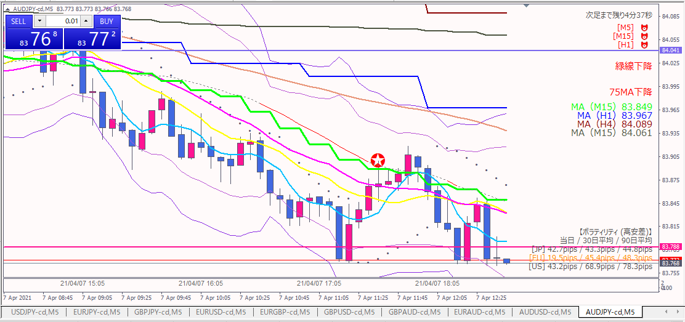

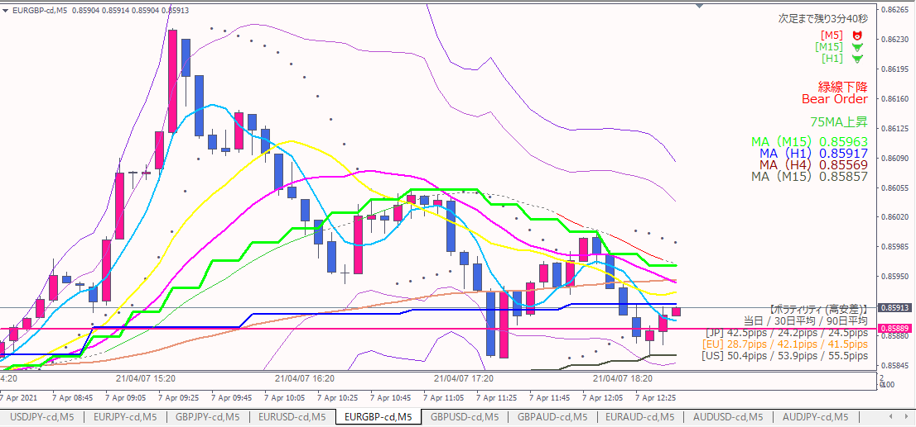
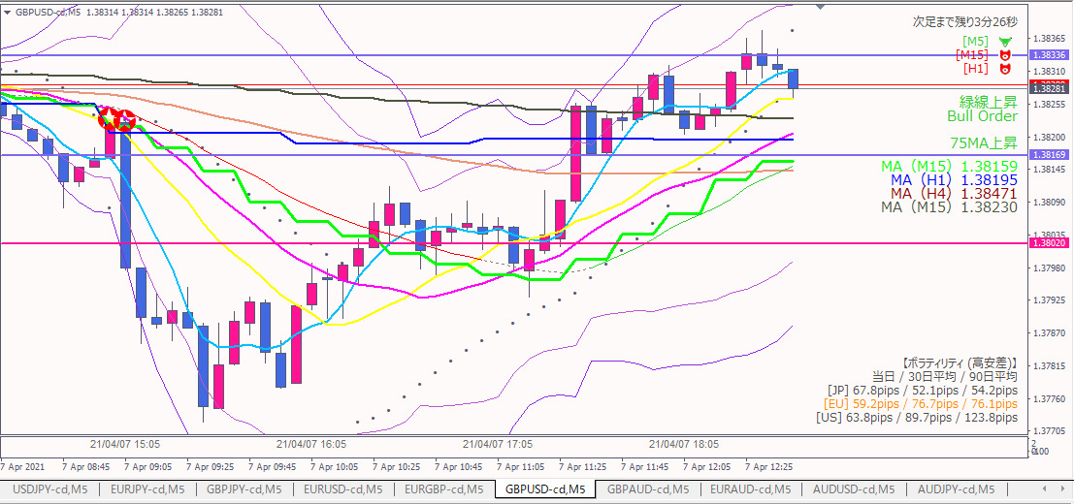
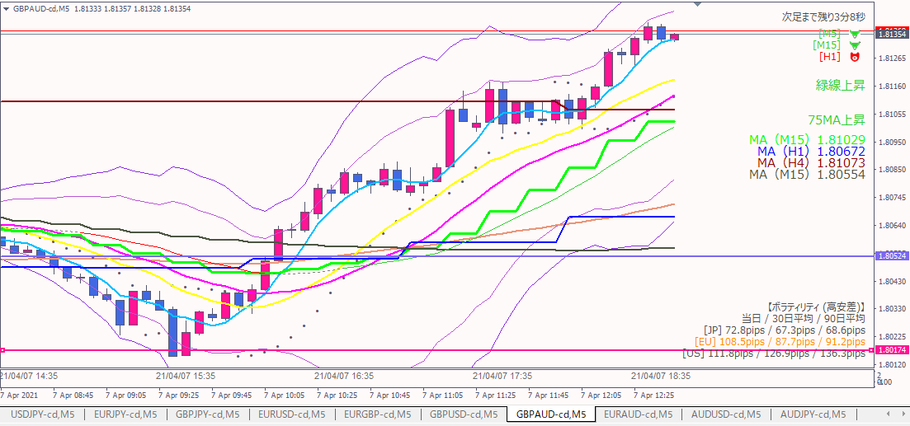

エントリー根拠
 | ２つの水平抵抗線を抜けた。
 | 対円→オージー以外は円が弱い
 | 対ポンド→他の通貨に対して強い

損切
 | 青水平線（１時間足で過去何度か意識されている線）を実体が下回ったら。

利確
 | １時間足ベースの直近高値（下図）。伸ばせそうなら粘る。

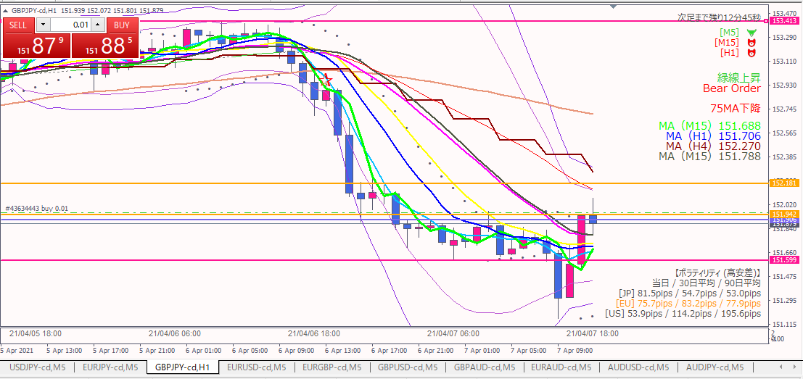

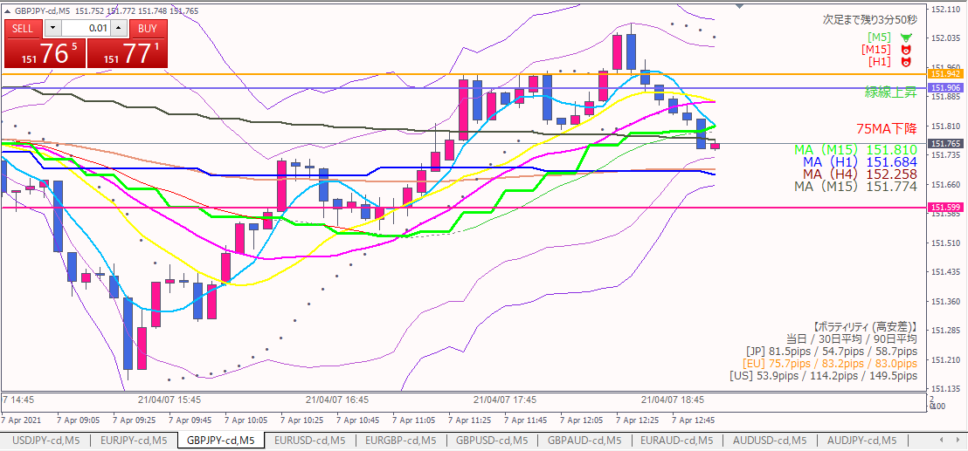

損切

損切
 | 15分MAを実体が下回った。

反省点
 | 当初の損切ラインより下の基準を採用してしまった。
 | 対円、対ポンドが全体的に想定通りの流れと勘違いした。
 | 対円で円は弱いままだったが、対ポンドでポンドが弱くなっていた。

20210407-03
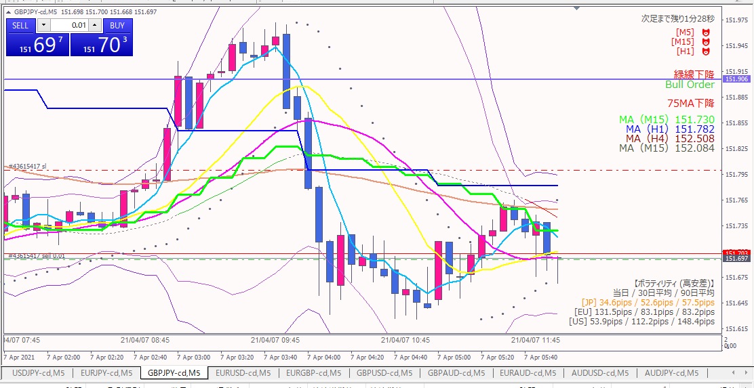
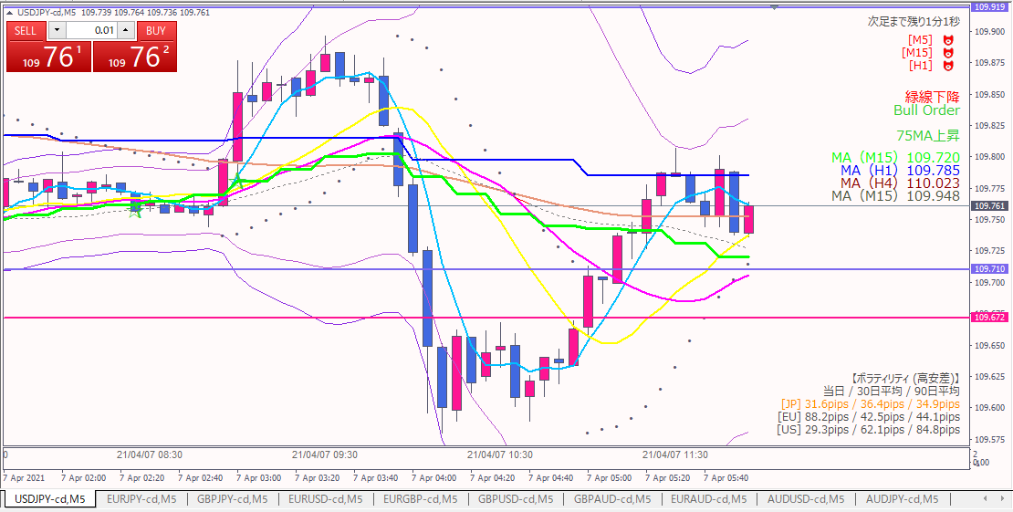

ショート

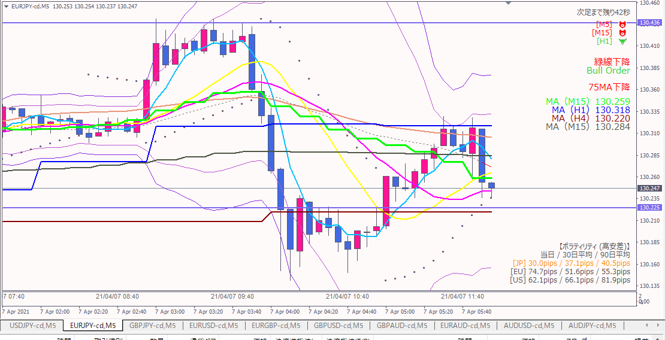
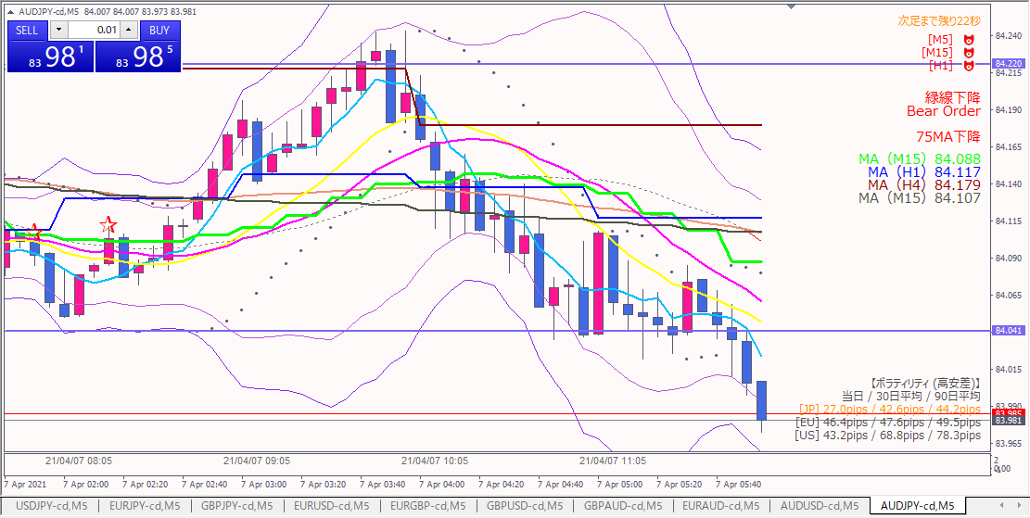

エントリー根拠
 | オージー円以外は円相関が出ている。
 | 15分MAタッチの後、下がってきている。

損切
 | 直近高値を実体が超えたら。

利確
 | 前日安値を割るかどうか判断してから。

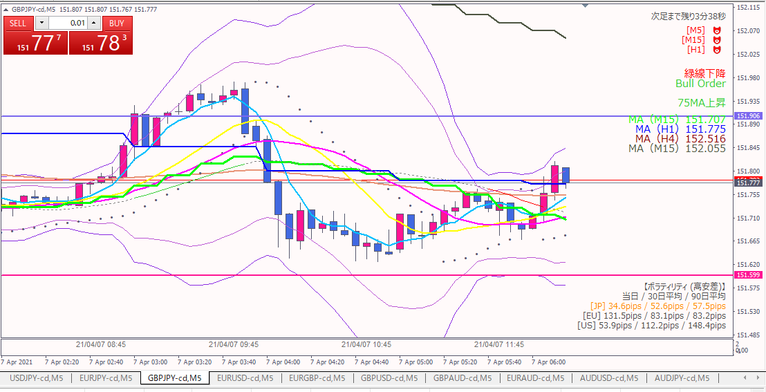

損切

気が付いたら、事前に設定していた損切ラインに達していた。。。

反省点
 | 売った時の足が、最安値。。。
 | 悪い点は見つからない。価格の予想はできない、できるのは対処だけなので仕方なしか。

20210407-02
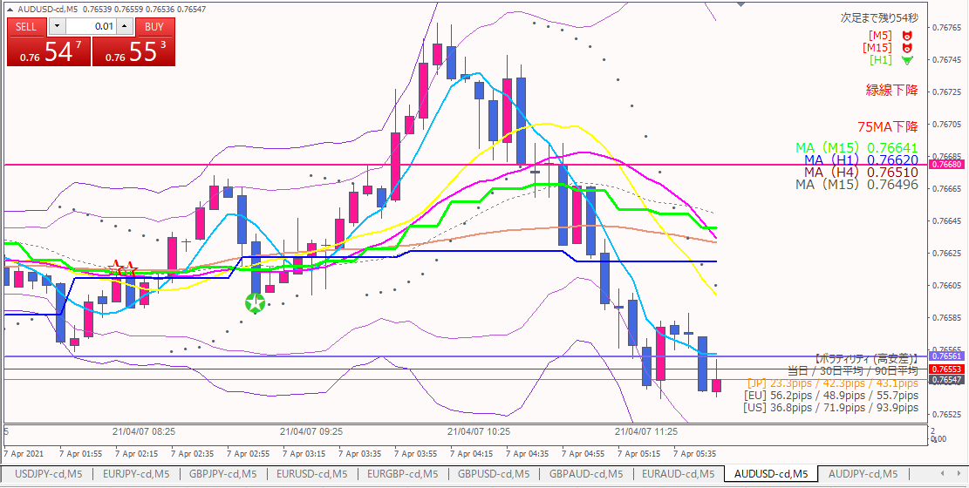
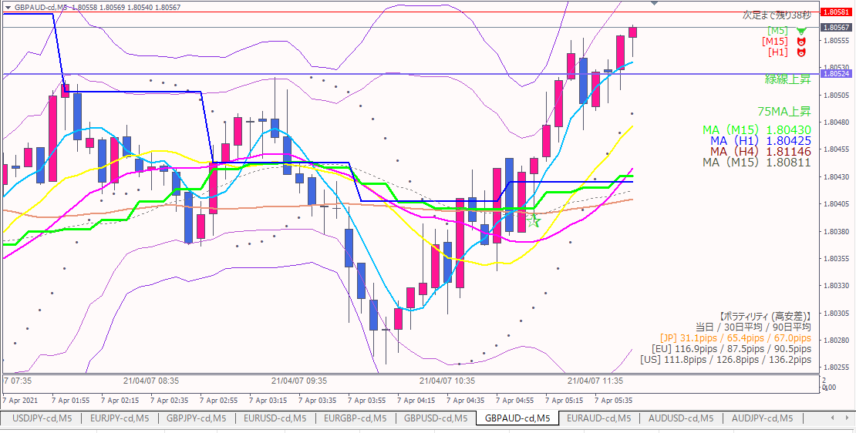
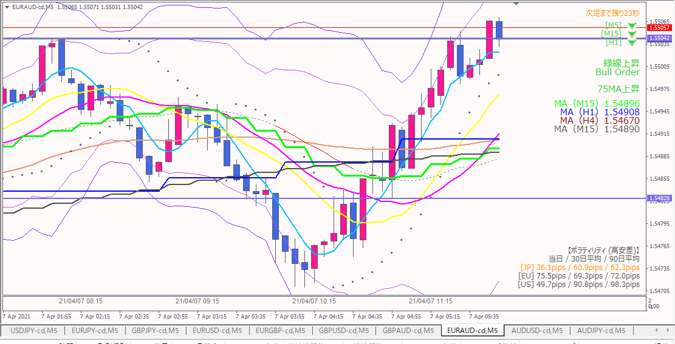
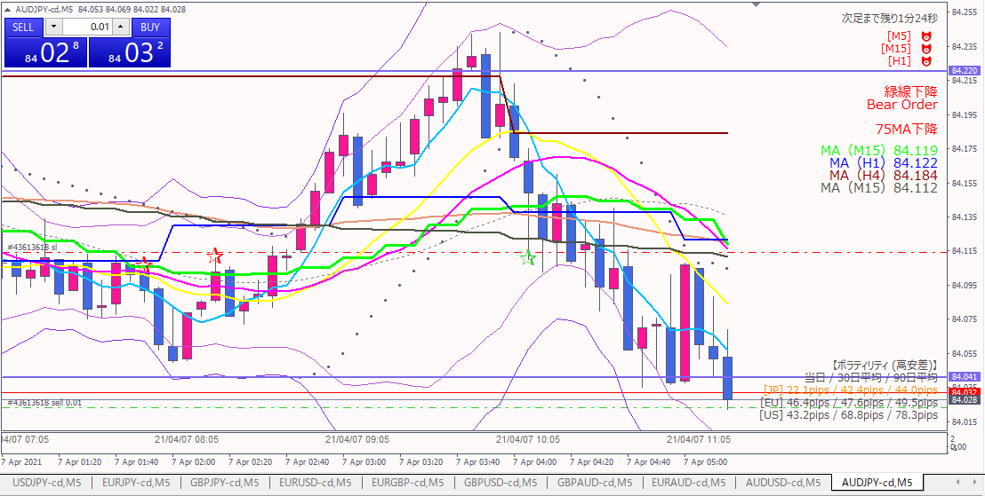
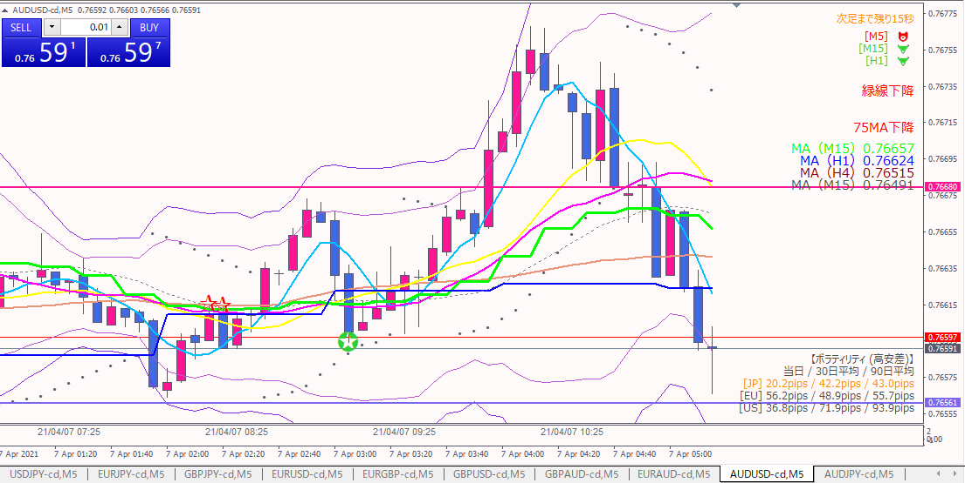

損切

ショート

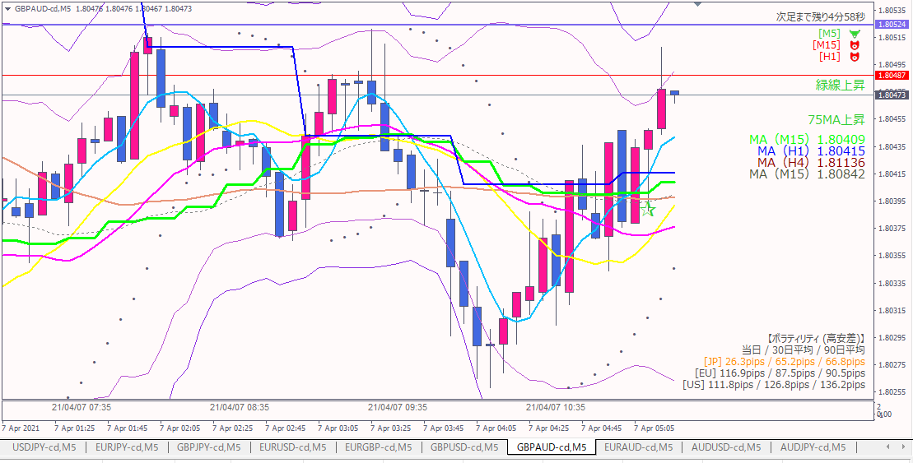
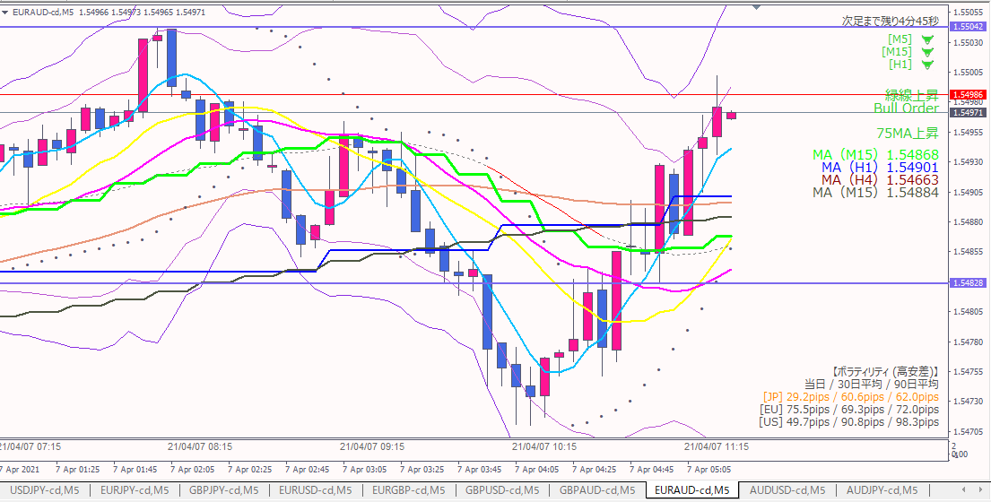

エントリー根拠
 | オージーテクニカルが始まったと判断した。

損切
 | 直近高値を実体が超えたら

利確
 | 前日安値（下図）

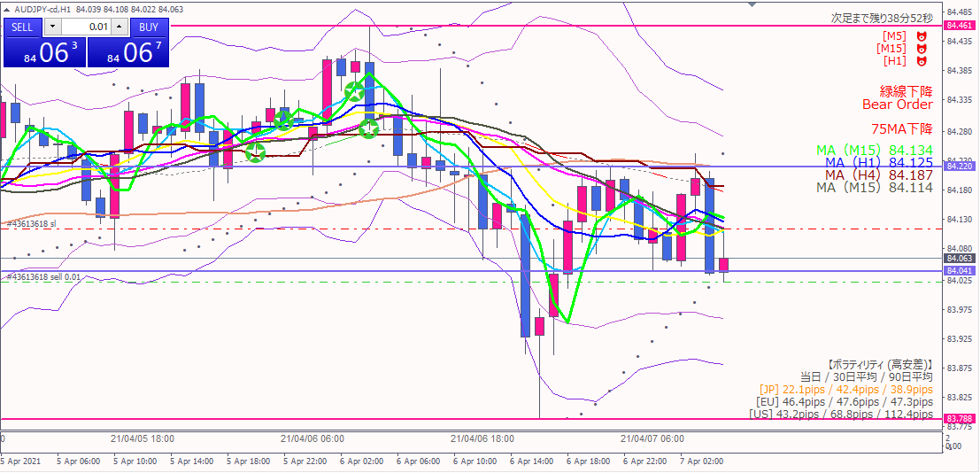

利確予定

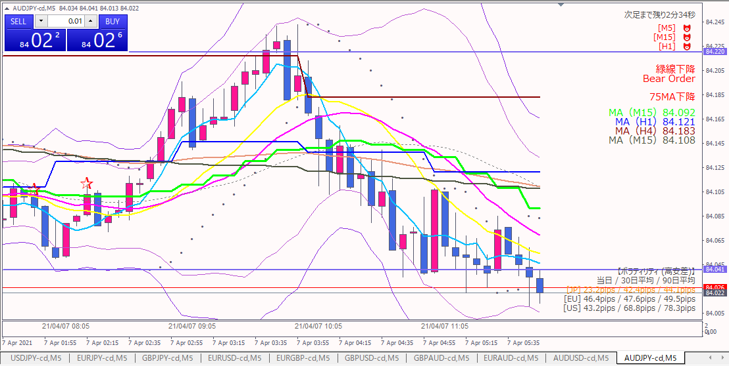

利確

利確根拠
 | 想定と違い、いったん上に戻されたので微利益で撤退。
 | 他の対オージーも一服感があった（下図）。

20210407-01
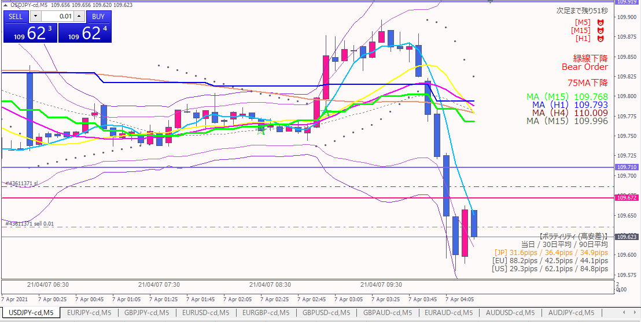
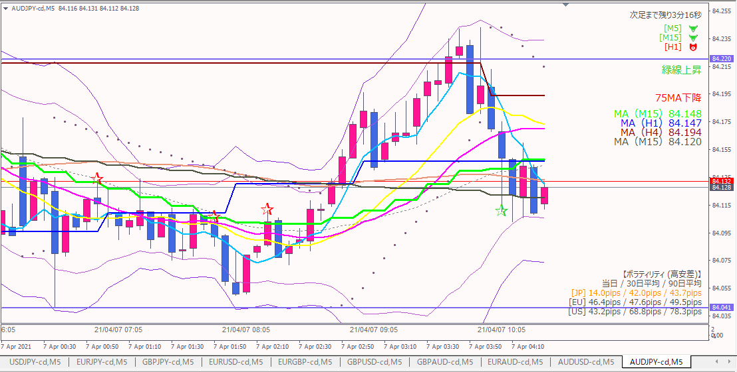

ショート

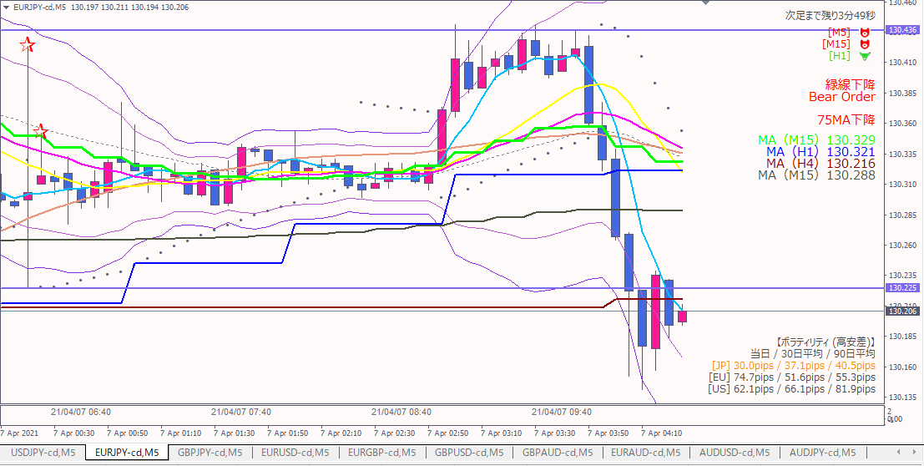
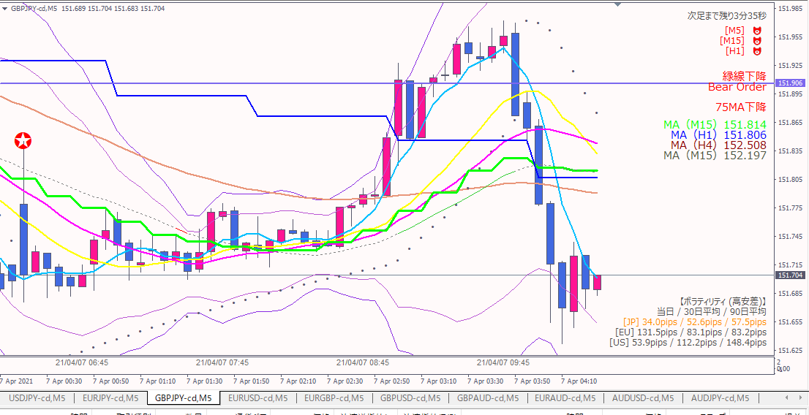

エントリー根拠
 | 他の対円通貨も連動している。
 | ドル円が直近安値（青水平線）と前日安値（ピンク水平線）をもみ合わずに抜いたので、下に強いトレンドが出たと判断。

損切
 | 前日安値（ピンク水平線）を実体が抜けたら。

利確
 | 4時間足ベースの直近安値（下図）。（４時間足まで引かないと下に抵抗線が見当たらなかった）
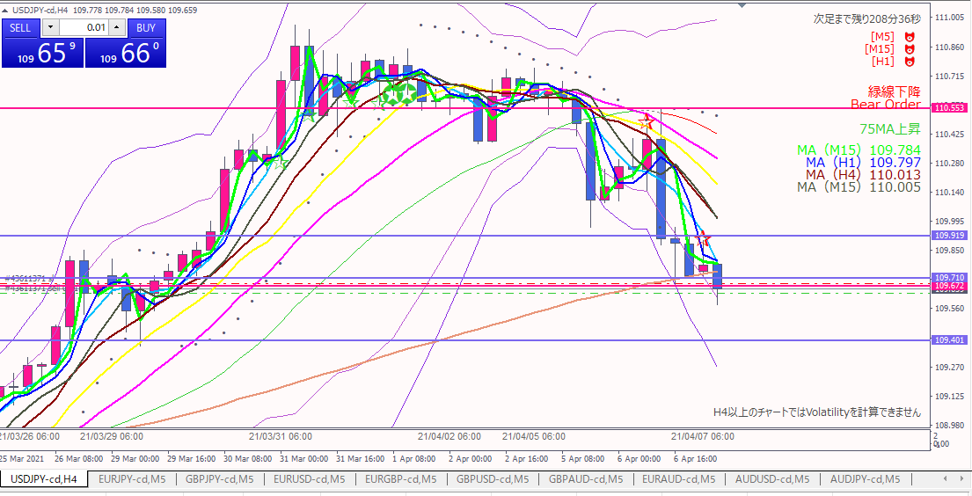

利確目標

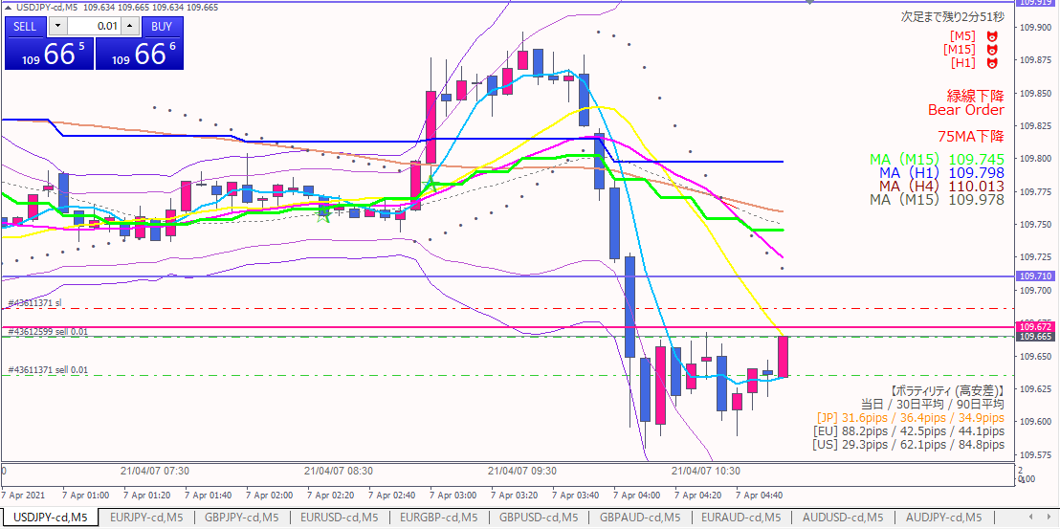

追加ショート

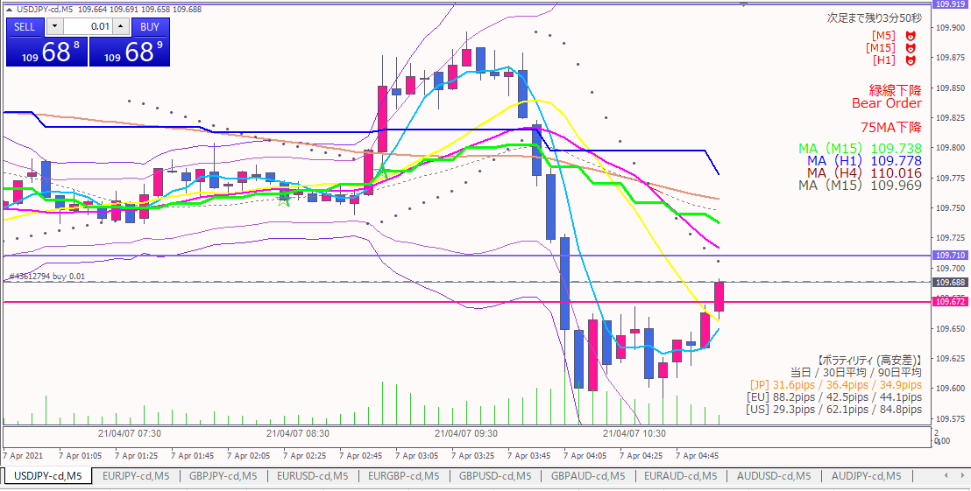

損切
ドテンロング

損切根拠
 | 直近でも意識されていた前日安値（ピンク水平線）を抜けたため。

エントリー根拠
 | 直近、レンジっぽくなっていた上値を抜けたため、上昇圧力が強いと判断。
 | ダブルボトムが形成された。

損切
 | 前日安値を実体が下回ったら。

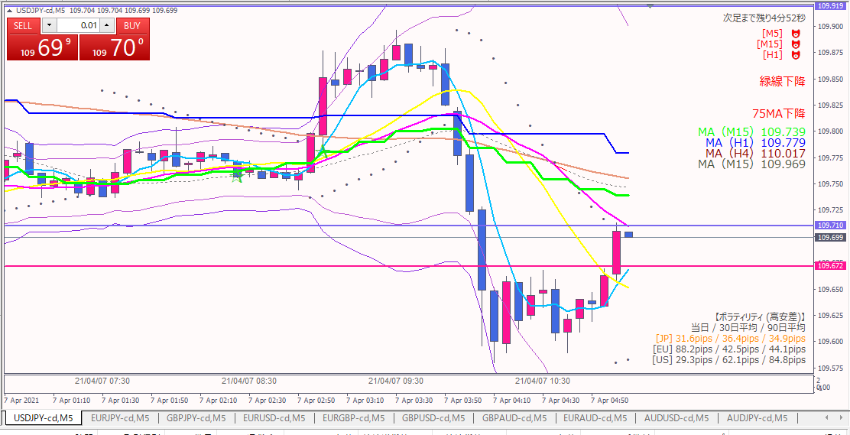

利確

利確根拠
 | １時間足安値（青水平線）を一気に抜けなかった。

